Схема безопасного подхода к ОО
Схема безопасного подхода к образовательной организации (сканы, электронные схемы безопасных маршрутов) |  | Фото на странице: | 1
 | Вернуться на главную

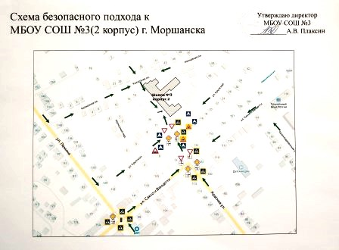

1

2

3

4

5

6

7

8

9

Фото подхода к ОО
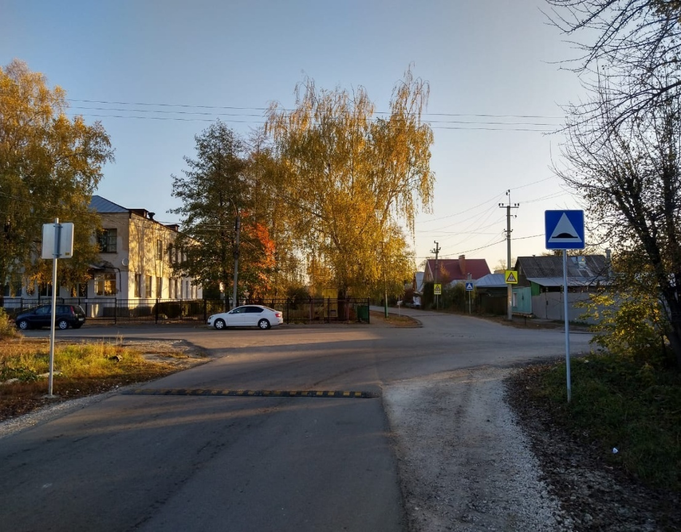
Фото подхода к образовательной организации |  |  |  | Фото на странице: | 0
 |  | Вернуться на главную
 |  |  | 1

 | 0

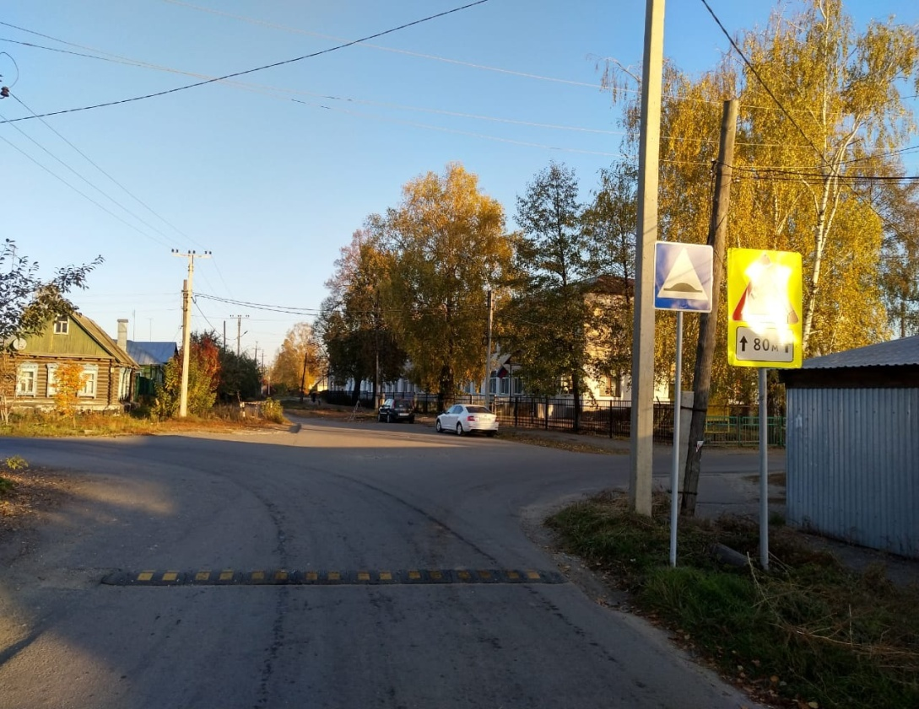
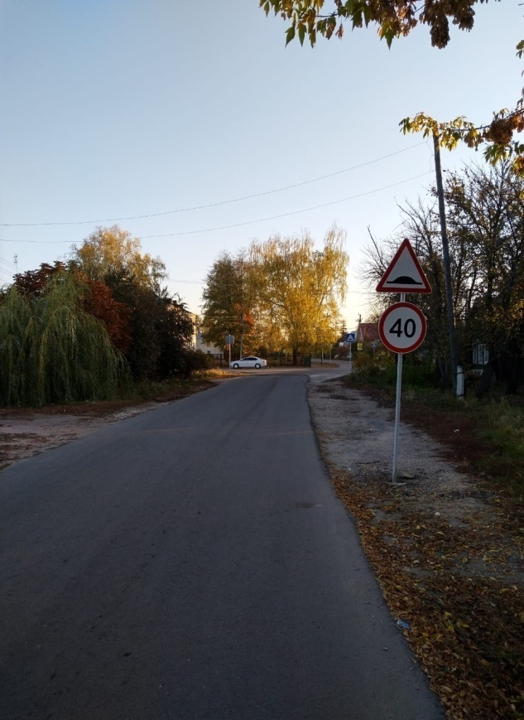

Подпись |  |  | Подпись

2 |  |  | 3

Подпись |  |  | Подпись

4 |  |  | 5

Подпись |  |  | Подпись

6 |  |  | 7

Подпись |  |  | Подпись

8 |  |  | 9

Подпись |  |  | Подпись

Уголок БДД
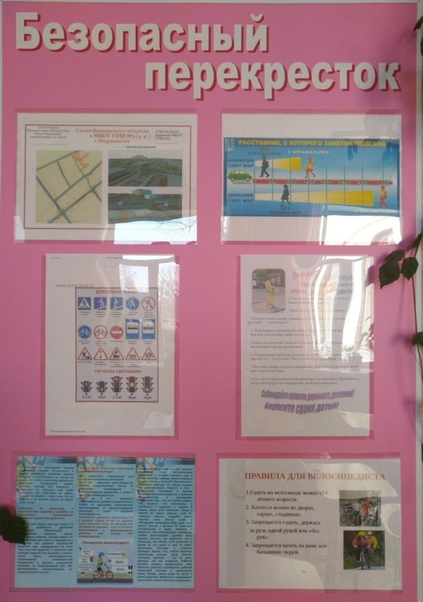
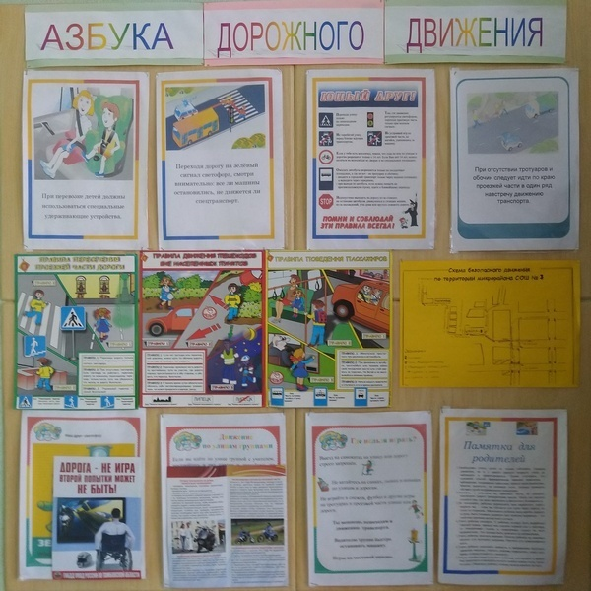
Уголок БДД + Стенд безопасного машрута |  |  |  |  | Фото на странице:
 |  | Вернуться на главную
0 |  |  | 1

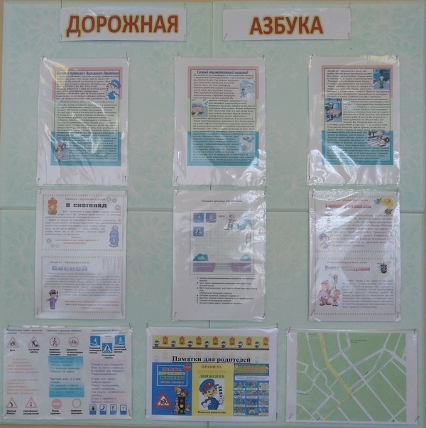
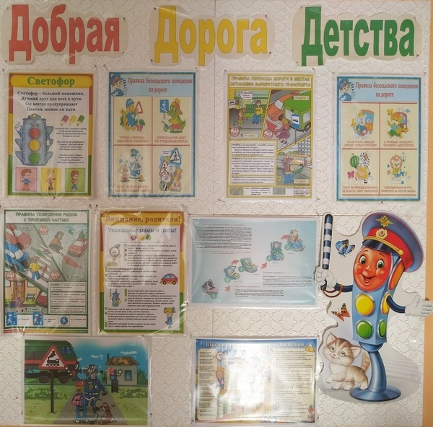
 | стенд в вестибюле |  |  | стенд на 2 эт.начальной школы

2 |  |  | 3

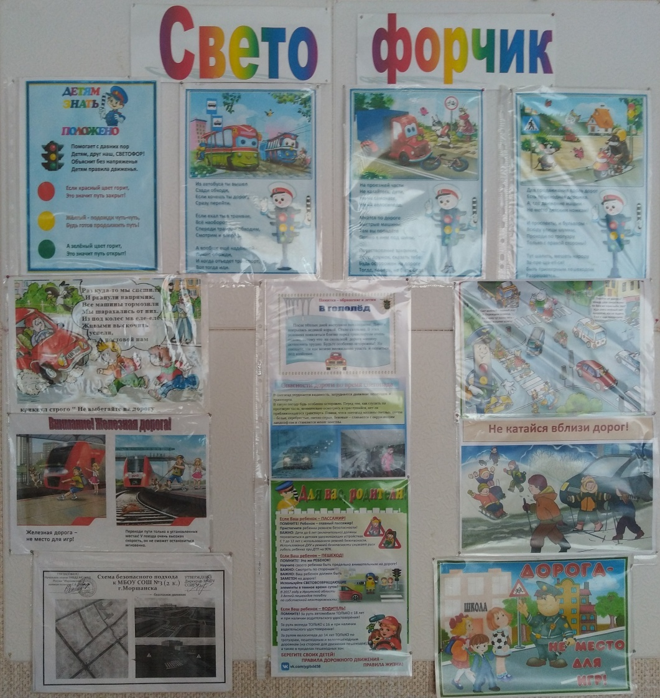
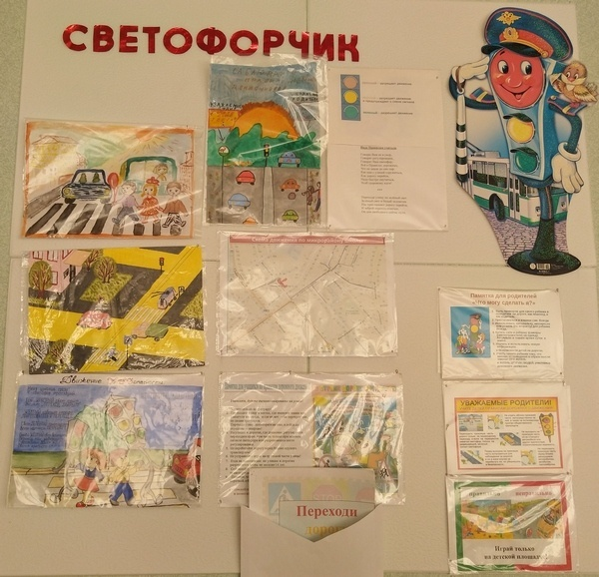

4 |  |  | 5

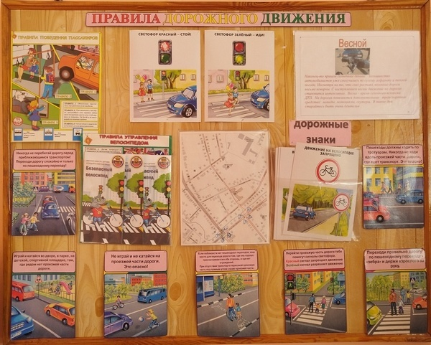
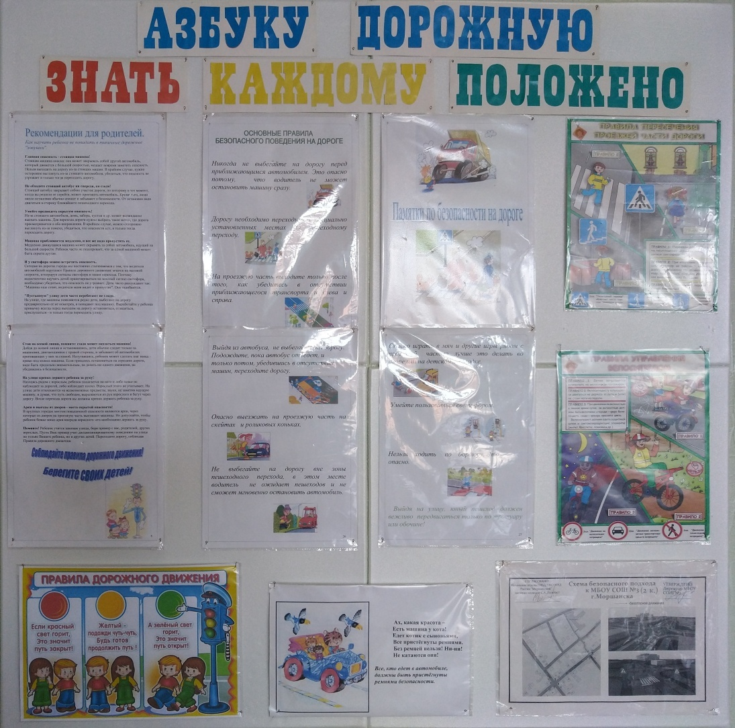

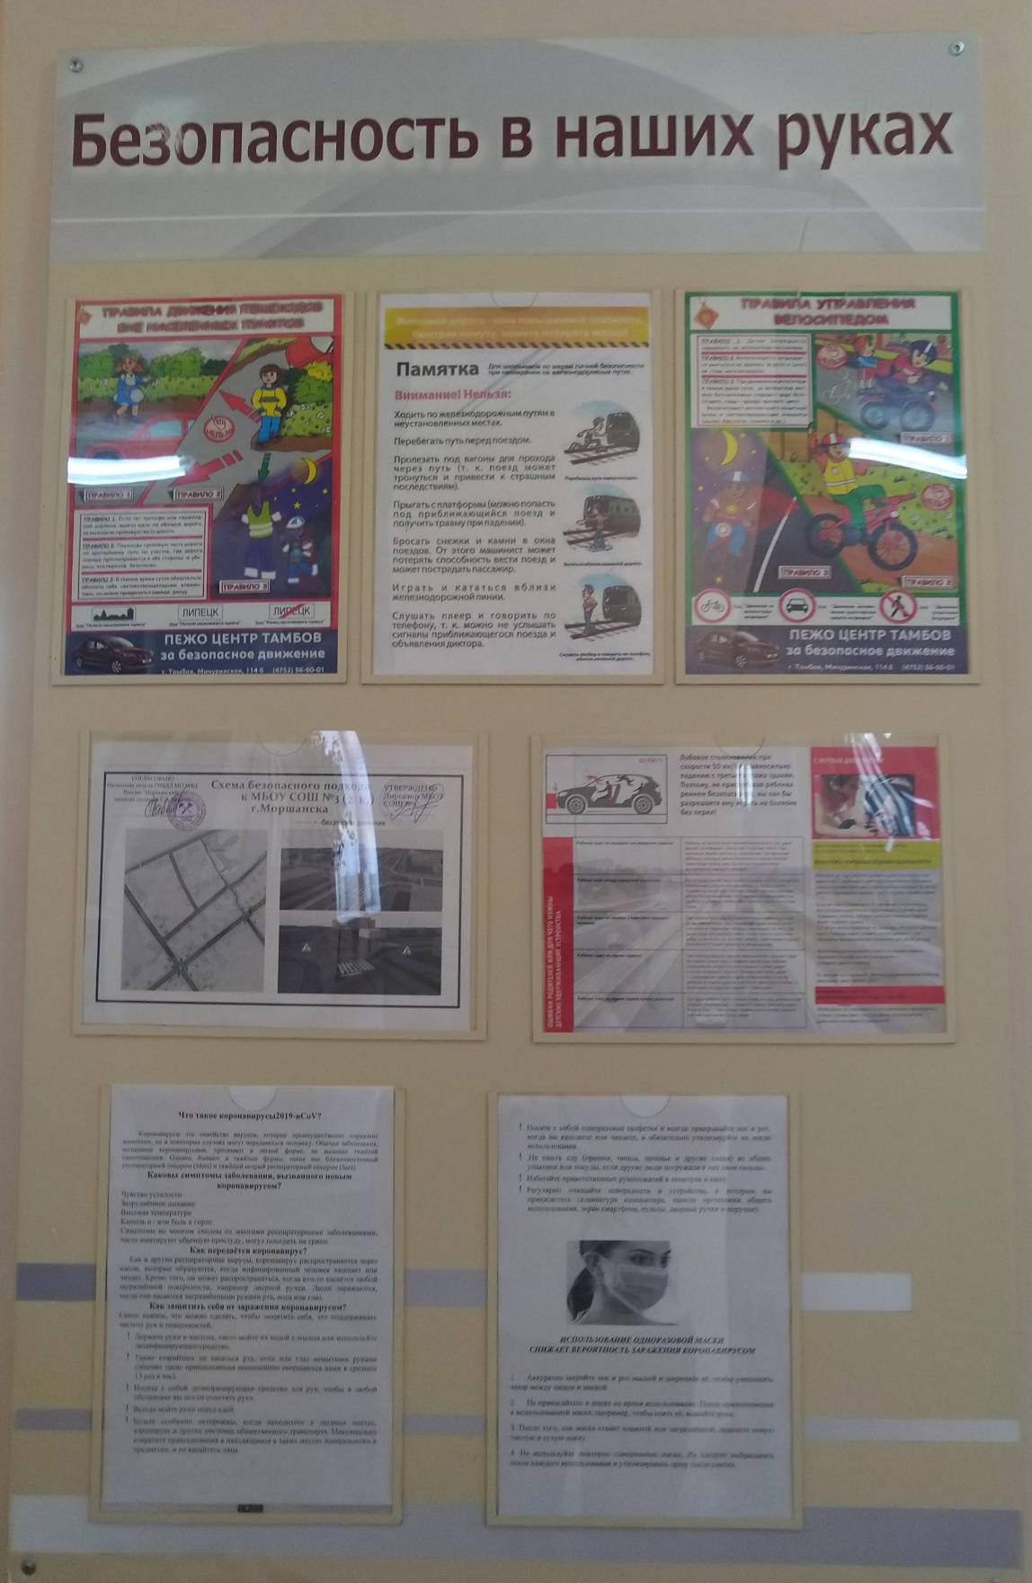

6 |  |  | 7

8 |  |  | 9

Схема движения ША
Схемы движения школьных автобусов (сканы, электронные схемы движения школьных автобусов) |  | Фото на странице: | 0
 | Вернуться на главную
0

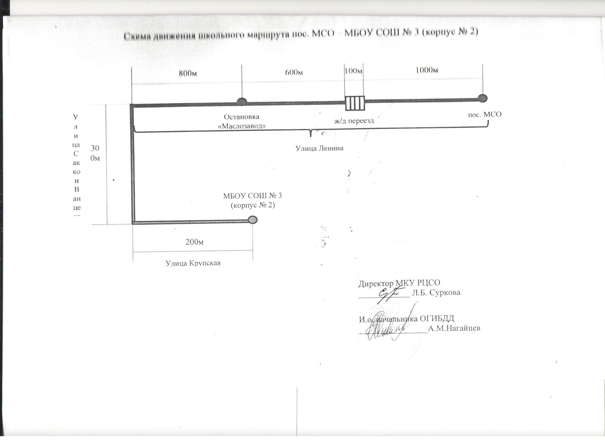

1

2

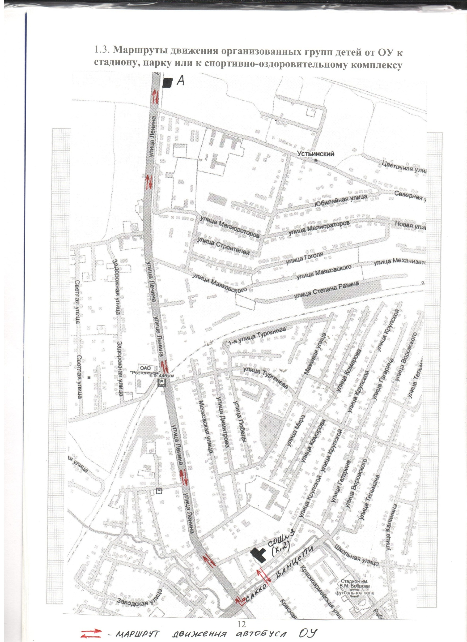

3

4

5

6

7

8

9

Справки, рапорты, информации
Акты обследований образовательной организации |  |  | Фото на странице: | 0
 | Вернуться на главную
0 |  | 1
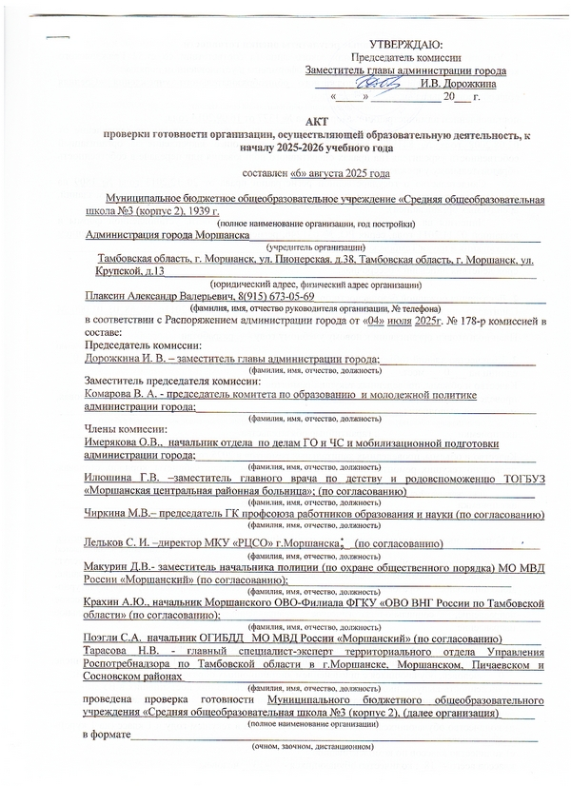
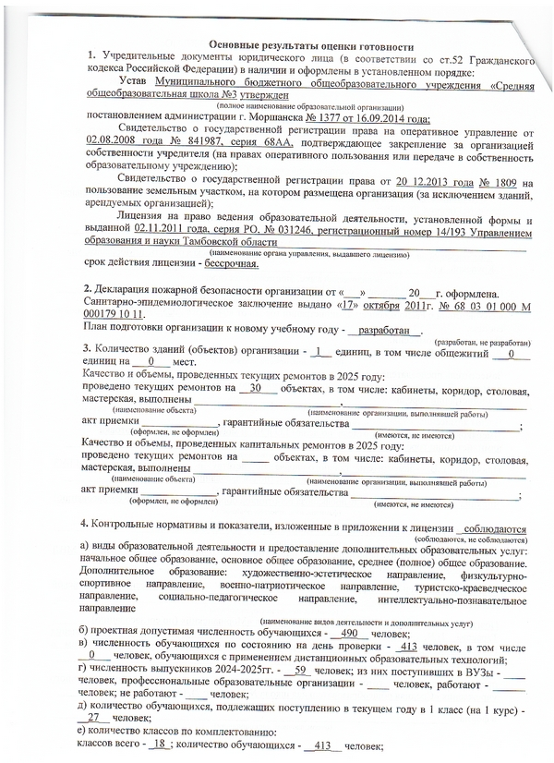

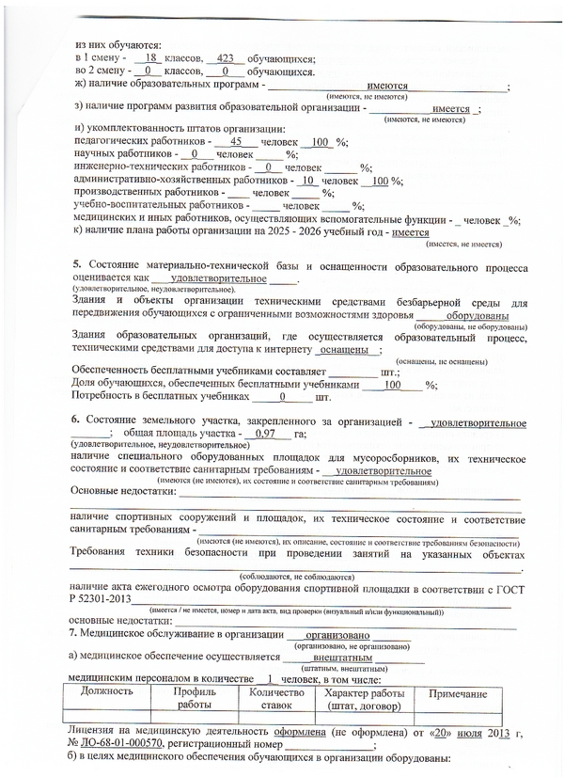
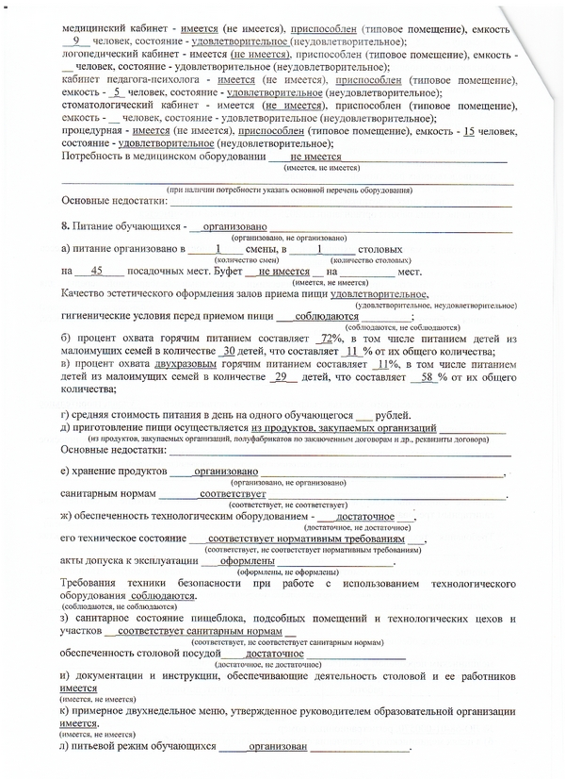

2 |  | 3

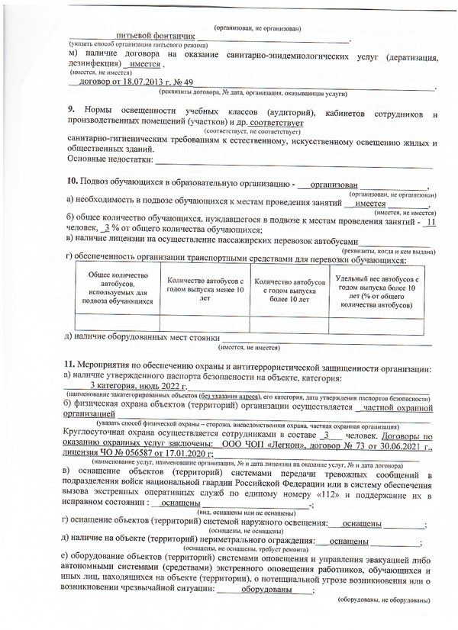
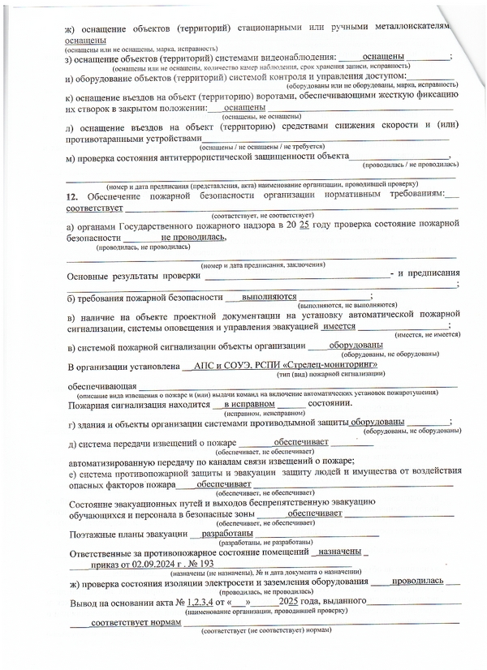

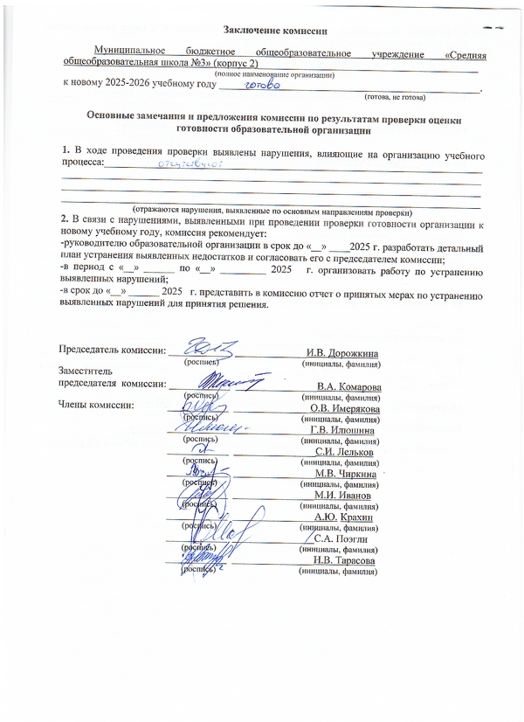

4 |  | 5

6 |  | 7

8 |  | 9

